策划表
游戏循环

 | + | 升级
 | x | 技能 | dps | x T = | 赚钱
 | ^ | 新人

主界面-鱼缸
金币
图鉴
设置等
钓鱼按钮
钓场选择

鱼缸信息
鱼列表

钓竿/钓场切换

商店

鱼信息

鱼缸切换
售卖 放生 作饵

supplement
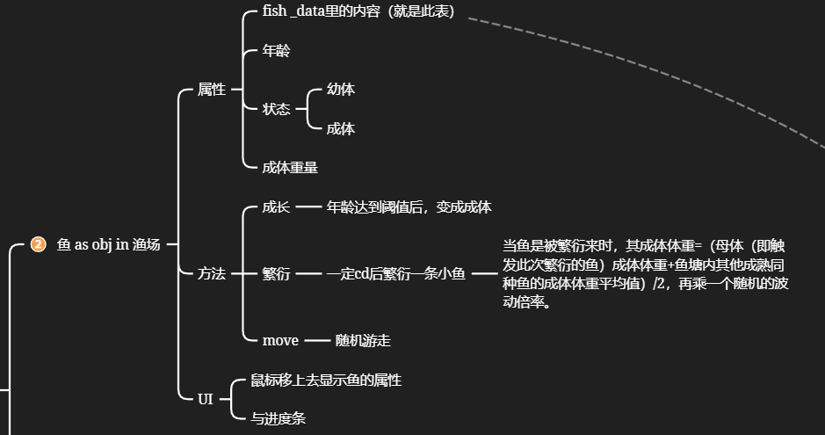
钓场id | 钓场名称 | 钓场图片路径
id | name | path
1

